Planilha1
 |  | Igor Eiki Ferreira Kubota

 |  | Guilherme Cury Galli

 |  | 1-) | led = | 2.2
 |  |  | Vcc = | 5.0
 |  |  | V = | 2.8

 |  |  | i = | 0.015

 |  |  | R = | 186.66666667

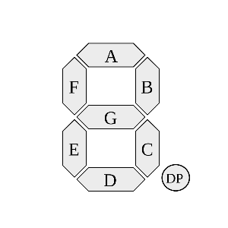
 | A | B | C | a | b | c | d | e | f | g
 | 0 | 0 | 0 | 1 | 1 | 1 | 1 | 1 | 1 | 0
 | 0 | 0 | 1 | 1 | 1 | 0 | 0 | 0 | 0 | 0
 | 0 | 1 | 0 | 1 | 1 | 0 | 1 | 1 | 0 | 1
 | 0 | 1 | 1 | 1 | 1 | 1 | 1 | 0 | 0 | 1
 | 1 | 0 | 0 | 0 | 1 | 1 | 0 | 0 | 1 | 1
 | 1 | 0 | 1 | 1 | 0 | 1 | 1 | 0 | 1 | 1
 | 1 | 1 | 0 | 1 | 0 | 1 | 1 | 1 | 1 | 1
 | 1 | 1 | 1 | 1 | 1 | 1 | 0 | 0 | 0 | 0

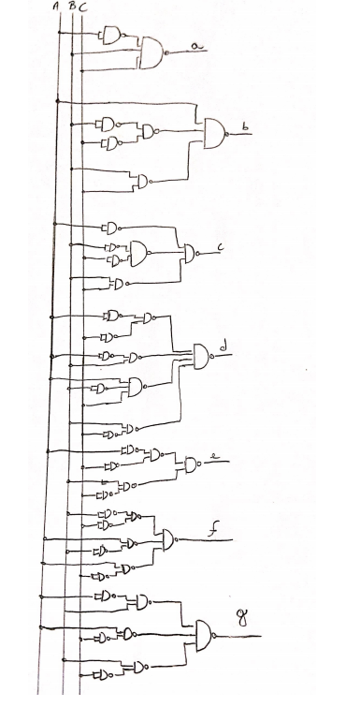
 |  | b-) | a |  | ab
 |  |  |  | c | 0.0 | 0.1 | 1.1 | 1.0
 |  |  |  | 0 | 1 | 1 | 1 | 0
 |  |  |  | 1 | 1 | 1 | 1 | 1

 |  |  | b |  | ab
 |  |  |  | c | 0.0 | 0.1 | 1.1 | 1.0
 |  |  |  | 0 | 1 | 1 | 0 | 1
 |  |  |  | 1 | 1 | 1 | 1 | 0

 |  |  | c |  | ab
 |  |  |  | c | 0.0 | 0.1 | 1.1 | 1.0
 |  |  |  | 0 | 1 | 0 | 1 | 1
 |  |  |  | 1 | 0 | 1 | 1 | 1

 |  |  | d |  | ab
 |  |  |  | c | 0.0 | 0.1 | 1.1 | 1.0
 |  |  |  | 0 | 1 | 1 | 1 | 0
 |  |  |  | 1 | 0 | 1 | 0 | 1

 |  |  | e |  | ab
 |  |  |  | c | 0.0 | 0.1 | 1.1 | 1.0
 |  |  |  | 0 | 1 | 1 | 1 | 0
 |  |  |  | 1 | 0 | 0 | 0 | 0

 |  |  | f |  | ab
 |  |  |  | c | 0.0 | 0.1 | 1.1 | 1.0
 |  |  |  | 0 | 1 | 0 | 1 | 1
 |  |  |  | 1 | 0 | 0 | 0 | 1

 |  |  | g |  | ab
 |  |  |  | c | 0.0 | 0.1 | 1.1 | 1.0
 |  |  |  | 0 | 0 | 1 | 1 | 1
 |  |  |  | 1 | 0 | 1 | 0 | 1

c-)
 | Poderíamos usar o CI CD4511,inserindo ele no circuito para que desempenhe sua função, recebendo um código binário pelos pinos de entrada e decodificando para hexadecimal no formato do display de 7 segmentos. Possibilitando também o controle do display de 7 segmentos de forma reduzida, utilizando apenas 4 saídas do microcontrolador.

